DEFNDER NOMAD
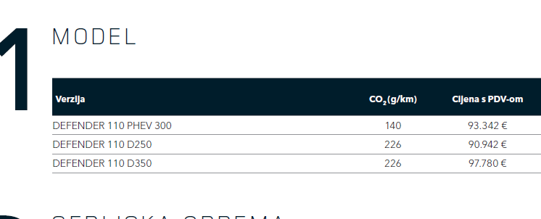

RANGE ROVER SPORT NEBULA
